가스공사용(MJ)
한국가스공사 제출용 구성비 (2026년 4월 ) |  |  |  |  |  |  |  | ※ 사회복지시설 정산('23.04.) 물량에서 3월 실사용분 제외 ※ 1. 복지시설에 대한 소급 정산(일반용 단가 적용) 소급 정산: '23.02. 완료 2. 소급대상청구년월: '22.12. ~ '23.01. - 참고사항: 청구월 기준 12월 물량 소급정산하는 대신 3월분 제외하기로 함 (4월 매출에 포함된 물량 일부 제외) ==> 신재홍 차장 (가스공사 전 담당자)와 사회복지시설 한시적할인 정산은 3월까지 하기로 함 ==> 김광연 주임 (가스공사 현 담당자)과도 해당 내용 확인 완료됨

구 분 |  | 판 매 량 | 사회복지 | 자가소모 | 판 매 량 계 | 구성비 | 자가소모
 |  | (MJ) | (MJ) | (MJ) | (MJ) | (%) | (MJ)
주택용 | 취사용 | 19,134,515 | 12,785 |  | 19,147,300 | 0.4261
 | 개별난방용 | 2,875,037,227 | 2,496,488 |  | 2,877,533,715 | 64.0415 |  |  | ※ 판매량+(개별소비세+사회복지+사회적배려+차상위할인)=매출액표 수량합계(자가소모포함되어있으므로 제외됨)
 | 중앙난방용 | 43,732,429 |  |  | 43,732,429 | 0.9731 |  |  | ※ 업무난방과 냉방용은 구별요(5월~9월 냉방용적용)
 | 자가열전용 | 18,179,827 |  |  | 18,179,827 | 0.4046 |  |  | ※ 매출내역서의 자가소모를 확인한다
 | 소 계 | 2,956,083,998 | 2,509,273 |  | 2,958,593,271 | 65.8453 | 0 |  | ※ 개별소비세=특소세할인, 2022년 5월부터 판매량(MJ)에 포함 (가스공사 신재홍차장 확인 시, 구성비 공문으로 개소세 관련내용 확인사항 없음)
일 반 용 |  | 321,528,019 | 5,564,165 | 19,670 | 327,111,854 | 7.2801 | 19,670.4090
냉난방공조용 |  | 45,309,525 | 835,677 | 70,191 | 46,215,393 | 1.0286 | 70,190.5050
업무난방용 |  | 51,267,506 | 18,865,234 | 5,681 | 70,138,421 | 1.5610 | 5,681.3774
산 업 용 |  | 793,600,317 |  | - | 793,600,317 | 17.6621
수 송 용 |  | 247,985,958 |  | - | 247,985,958 | 5.5191
열 병 합 용 |  | 18,612,436 |  | 103,728 | 18,716,164 | 0.4165 | 103,728.3390
연료전지용 |  | 17,878,965 |  | - | 17,878,965 | 0.3979
열전용설비용 |  | 679,333 |  | 9,193,846 | 9,873,179 | 0.2197 | 9,193,846.7610
주한미군 |  | 3,119,149 |  | - | 3,119,149 | 0.0694
합 계 |  | 4,456,065,206 | 27,774,349 | 9,393,116 | 4,493,232,671 | 99.9997 | 9,393,117.3914

 |  | 4,483,839,555 |  | FALSE | 4,483,839,555
 |  | 4,483,839,553 |  |  | 4,483,839,553
 |  | 2 |  |  | 2

냉난방용 계절단가 처리시 적용
====================================================================================
[ 5월 / 10월 가스공사 멘트 ]
1. 귀 공사의 무궁한 발전을 기원하오며 “9월 도시가스 판매실적”을 다음 과 같이 통보하오니 업무에 참고하시기 바랍니다.
2. 2024년 10월(사용기간: 9월) 냉난방공조용 판매량 [63,234,568.4318MJ]를 적용함.
=====================================================================================
[ 6월 / 11월 가스공사 멘트 ]
1. 귀 공사의 무궁한 발전을 기원하오며 “10월 도시가스 판매실적”을 다음 과 같이 통보하오니 업무에 참고하시기 바랍니다.
2. 2024년 10월(사용기간: 9월) 냉난방공조용 판매량 [63,234,568.4318MJ]를 차감함.
=====================================================================================

구분 |  | 판매열량(MJ)
냉방물량(9월) |  |  |  | ※ 관리납기와 일반납기의판매량전산실의뢰 (일반납기 청구작업이후)
(월초) | 관리납기(변동) |  |  | - 9월판매실적 작성을 위한 냉방용 상품에대한 변동검침사용량 자료 요청
(청구일) | 일반납기(일수)
계 |  |  |  | ※ 계절이 바뀌는 4월(기타)↔5월(하절기) 냉방집계 조정
 |  |  |  | - 시기: 2022년 4월 매출분부터
 |  |  |  | - 사유: 기존 9월, 10월만 물량조정했으나 가스공사 이의제기로 4월, 5월도 시행하게 됨
 |  |  |  | - 방법: 5월 일반납기 청구작업 후 냉난방물량(업무, 주택) 일반납기(4/30까지 일할계산), 관리납기(변동검침 4/30까지) ==> 냉난방공조용에 4월 기타월 사용분 추가(+) , 5월 차감 (-)

 |  |  |  | ※ 9월 판매량에 냉방용을 추가청구하여 10월 판매량에서 차감함
 |  |  |  | ※ 매출건
 |  |  |  | - 9월매출은일반납기의 경우 (8/1~8 부터9/1~8사용량)이므로 9월사용분(10월 청구분) 포함
 |  |  |  | - 관리납기는 (8/16~9/16)까지이나 관리납기는 10월에 변동검침을 했으므로, 9/16~10초까지 변동검침 물량 포함

 |  |  |  | ※ 사 유 : 냉난방의 경우 10월 하절기ㅡ> 기타 단가로 변동됨에 따라 도매요금인상이 많이 이루어지므로 보전차원에서 9월 정산
 |  |  |  | [5월의 경우 (기타 ㅡ> 하절기 단가 변동)는 회사 손해가 없으므로 물량정산 안함.]

 |  |  |  | ※ 9월 냉방용집계확인 할 것
 |  |  |  | - 냉방용 (+), 10월매출(-) 변동검침확인할 것
 |  |  |  | - 10/14청구작업후 자료요청할것

 |  |  |  | 작업순서
 |  |  |  | 1. 월매출 작업 기존대로 작성하여 메일 전송
 |  |  |  | 2. 10월 청구작업 후 전산에 자료 요청하여 가스공사용 시트에 입력
 |  |  |  | 3. 가스공사 공문 발송 및 재무팀 자료 재전달

자가소모
1. 자가소모 청구작업 후 피봇 집계하여 작성
2. 퍼지량(업무난방) : 총무결재본
22라인 /당월사용 /당월열량
 | 3월
 |  | 상품 | 사용량(㎥) | 사용열랑(MJ) | 자가소모량 확인대장
 | 자가소모 | 업무난방용 |  |  | 경산지사(업무난방-->냉난방용으로 상품변경)
 | 자가소모 | 일반용 | 461.0000 | 19,670.4090 | 본사 일반용
 | 자가소모 | 냉난방용 | 1,645.0000 | 70,190.5050 | 본사 냉난방용+서부지사+수성안전팀
 | 자가소모 | 열전용설비용 | 215,469.0000 | 9,193,846.7610 | 1~3번 보일러 합계
 | 자가소모 | 열병합용1 | 2,431.0000 | 103,728.3390 | 세너지 (1번 ~ 3번발전기) 계-보일러합계
 | 자가소모 | 퍼지량(CNG) |  |  | 앞으로 없음. 다 없앰. 관리비가 더 많이 들어서?
 | 자가소모 | 퍼지량(업무난방) | 133.1500 | 5,681.3774 | 퍼지량 계 | 총무결재본
 | 자가소모 합계 |  | 220,139.1500 | 9,393,117.3914 | 총계와 같아야됨

.
(샘플참고)
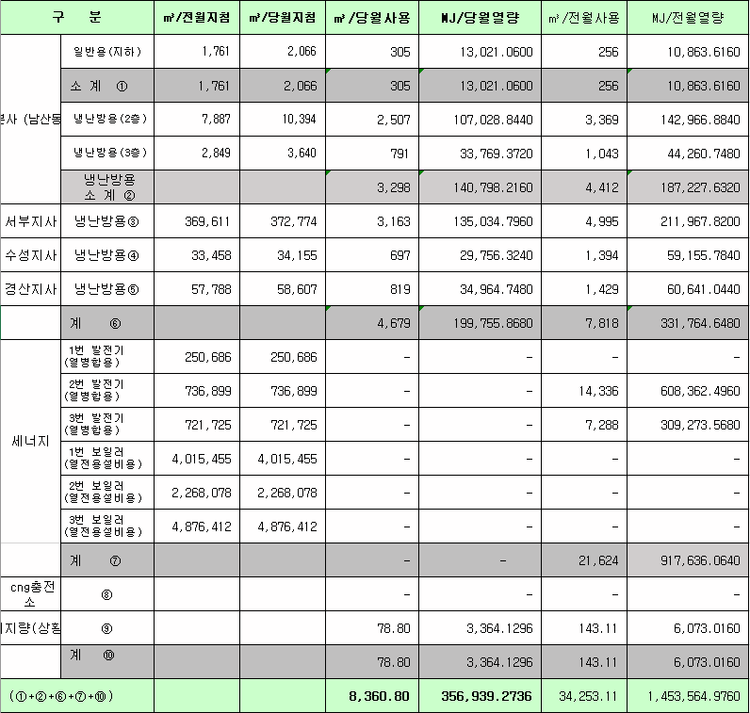
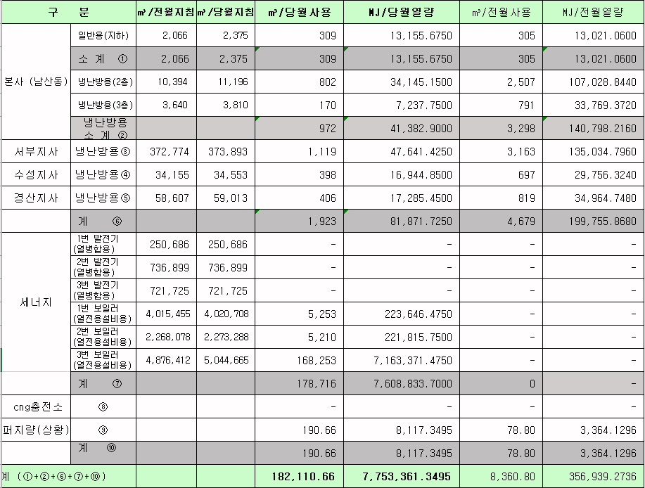
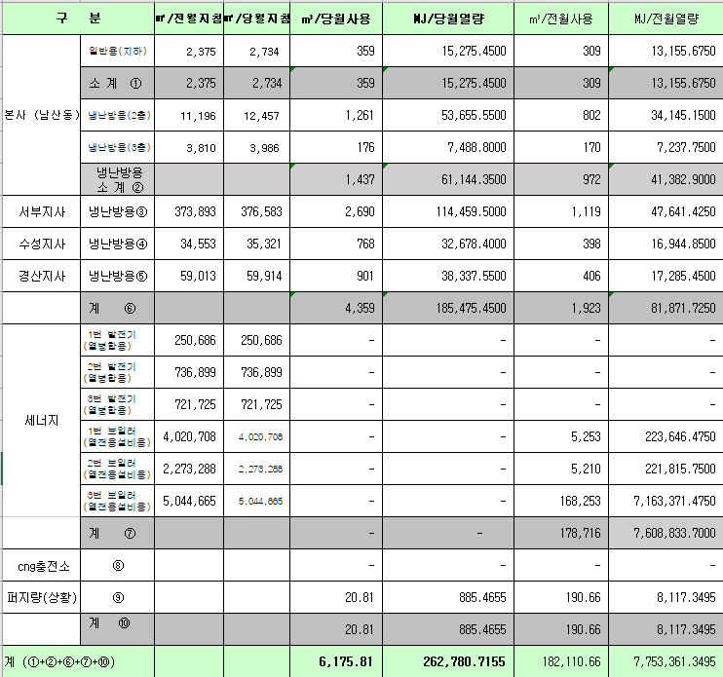
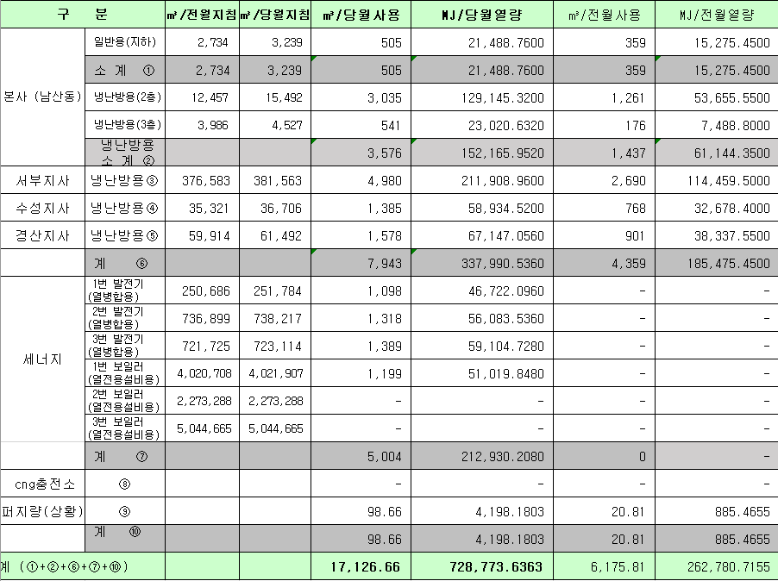
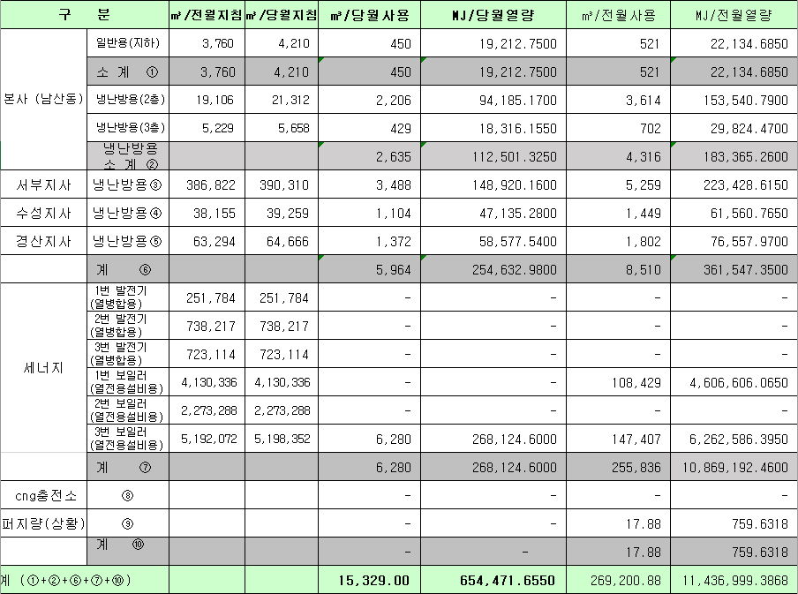
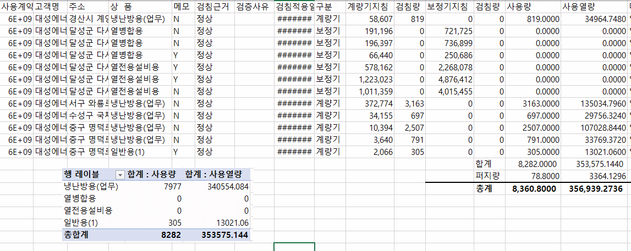
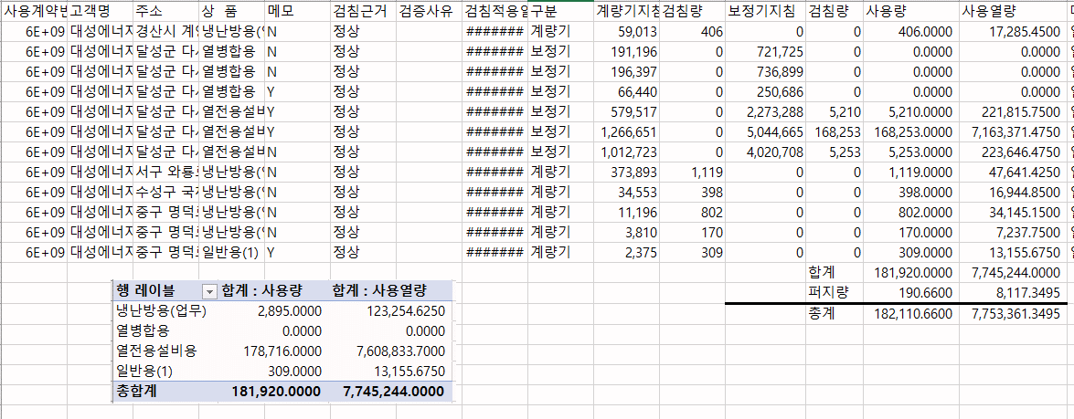
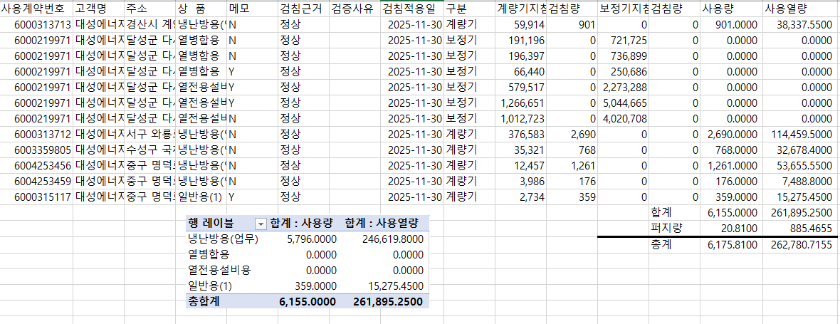
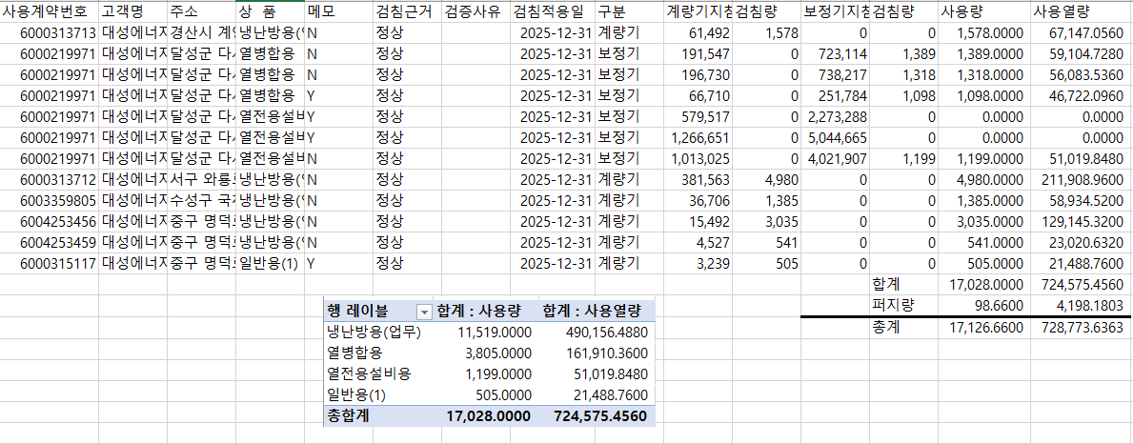
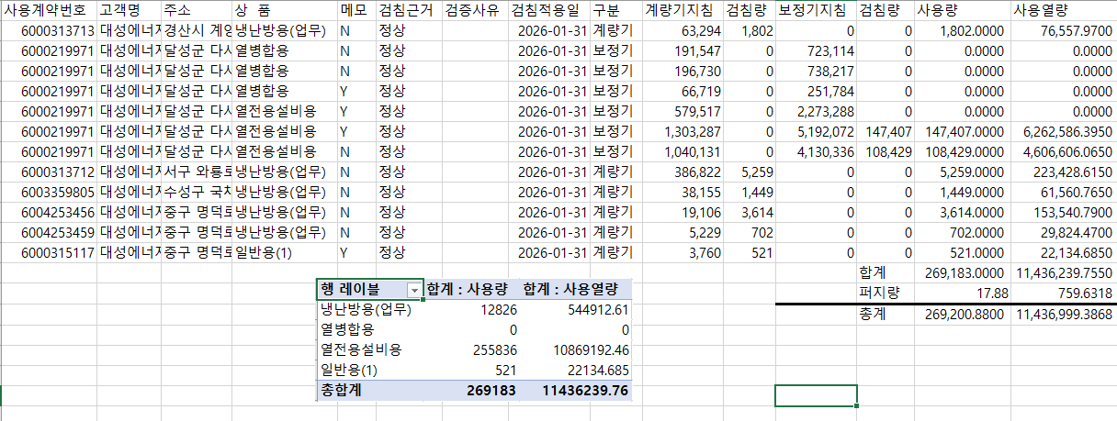
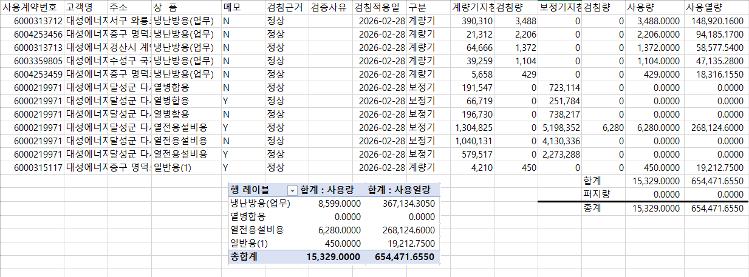

 |  |  |  |  | 왼쪽 자동 계산 됨

판매량-월별추이
1. 2026년 판매량 현황
 |  |  |  |  |  |  |  |  |  |  |  | (단위:천MJ)
용 도 [판매전수] | 판 매 실 적 |  |  |  |  |  | 판 매 실 적
 | 사업계획 | 4월 |  | 전년동월 |  | 구성비 | 사업계획 | 누 계 |  | 전년동월 |  | 구성비
 |  | 차이 | 사용량 | 차이 | 대비(%) |  |  | 차이 | 사용량 | 차이 | 대비(%)
주 택 용 | 3,068,534 | -109,941 | 2,958,593 | -61,755 | 98.0% | 65.8 % | 17,395,418 | 47,654 | 17,443,072 | -607,456 | 96.6% | 71.6 %
[1,151,036] |  | -3.6% | 96.4% | -2.0% |  |  |  | 0.3% | 100.3% | -3.4%
일 반 용 | 331,181 | -4,089 | 327,092 | -2,057 | 99.4% | 7.3 % | 1,450,288 | -24,788 | 1,425,500 | -16,333 | 98.9% | 5.9 %
[21,352] |  | -1.2% | 98.8% | -0.6% |  |  |  | -1.7% | 98.3% | -1.1%
업무냉난방용 | 144,841 | -28,563 | 116,278 | -6,213 | 94.9% | 2.6 % | 954,420 | -14,859 | 939,561 | -36,266 | 96.3% | 3.9 %
[8,625] |  | -19.7% | 80.3% | -5.1% |  |  |  | -1.6% | 98.4% | -3.7%
산 업 용 | 786,084 | 7,517 | 793,601 | -17,459 | 97.8% | 17.6 % | 3,291,908 | 12,951 | 3,304,859 | -78,339 | 97.7% | 13.6 %
[1,109] |  | 1.0% | 101.0% | -2.2% |  |  |  | 0.4% | 100.4% | -2.3%
수 송 용 | 251,268 | 9,272 | 260,540 | -2,573 | 99.0% | 5.8 % | 983,374 | 44,145 | 1,027,519 | -1,957 | 99.8% | 4.2 %
[98] |  | 3.7% | 103.7% | -1.0% |  |  |  | 4.5% | 104.5% | -0.2%
기 타 | 39,275 | 1,014 | 40,289 | -2,933 | 93.2% | 0.9 % | 194,831 | 4,100 | 198,931 | -6,161 | 97.0% | 0.8 %
[341] |  | 2.6% | 102.6% | -6.8% |  |  |  | 2.1% | 102.1% | -3.0%
총 합 계 | 4,621,183 | -124,790 | 4,496,393 | -92,990 | 98.0% |  | 24,270,239 | 69,203 | 24,339,442 | -746,512 | 97.0%
[1,182,561] |  | -2.7% | 97.3% | -2.0% |  |  |  | 0.3% | 100.3% | -2.98%

※ 기타 : 열병합용, 연료전지, 열전용설비(주택용외), 주한미군
※ 구성비는 판매량 정산서 기준으로 작성되었으며 한국가스공사 정산시 수송용(BIO)은 제외되고 자가소모분이 추가 됨 |  |  |  |  |  |  |  |  |  |  |  |  | 100.3%
 |  |  |  |  |  |  |  |  |  |  |  |  | 97.3%

계획대비 판매량 현황
구성비 현황

(단위 : 천MJ)
 | 누계 | 당월
계획 | 24,270,239 | 4,621,183
실적 | 24,339,442 | 4,496,393
 | 구성비
주 택 용 | 65.8 %
일 반 용 | 7.3 %
업무냉방용 | 2.6 %
산 업 용 | 17.6 %
수 송 용 | 5.8 %
기 타 | 0.9 %
당 월

 | 구성비
주 택 용 | 71.6 %
일 반 용 | 5.9 %
업무냉방용 | 3.9 %
산 업 용 | 13.6 %
수 송 용 | 4.2 %
기 타 | 0.8 %
누 계

데이터
판매량
4월 |  | 누 계 |  |  | 계획 | 실적
계획 | 실적 | 계획 | 실적 | 당월 | 4,621,183 | 4,496,393
4,621,183 | 4,496,393 | 24,270,239 | 24,339,442 | 누계 | 24,270,239 | 24,339,442

구성비
4월 | 구성비 | 누 계 | 구성비
주 택 용 | 65.8 % | 주 택 용 | 71.6 %
일 반 용 | 7.3 % | 일 반 용 | 5.9 %
업무냉방용 | 2.6 % | 업무냉방용 | 3.9 %
산 업 용 | 17.6 % | 산 업 용 | 13.6 %
수 송 용 | 5.8 % | 수 송 용 | 4.2 %
기 타 | 0.9 % | 기 타 | 0.8 %
판매금액
4월 |  | 누 계 |  |  | 계획 | 실적
계획 | 실적 | 계획 | 실적 | 당월 | 95,702 | 94,104
95,701,781 | 94,104,144 | 512,897,619 | 517,530,958 | 누계 | 512,898 | 517,531

판매금액 구성비
4월 | 구성비 | 누 계 | 구성비
주 택 용 | 67.3 % | 주 택 용 | 73.6 %
일 반 용 | 7.9 % | 일 반 용 | 6.3 %
업무냉방용 | 2.7 % | 업무냉방용 | 3.9 %
산 업 용 | 15.4 % | 산 업 용 | 11.5 %
수 송 용 | 5.9 % | 수 송 용 | 4.1 %
기 타 | 0.8 % | 기 타 | 0.6 %

상품별 건수 (전산요청, 파일입력 후 => 판매량월별추이 상품별 전수 입력할 것)
상품 | 공급전수 |  | 용도 | 검수
취사용 | 59,677 |  | 주 택 용 | 1,151,036
취사난방용 | 414,450 |  | 일 반 용 | 21,352
중앙난방용 | 101 |  | 업무냉난방용 | 8,625
주한미군 | 268 |  | 산 업 용 | 1,109
자가열전용 | 26 |  | 수 송 용 | 98
일반용(2) | 1,067 |  | 기 타 | 341
일반용(1) | 20,285 |  | 합 계 | 1,182,561
열전용설비용 | 5
열병합용 | 17
연료전지 | 51
업무난방용 | 7,547
산업용 | 1,109
냉난방용(주택) | 30
냉난방용(업무) | 1,048
개별난방용 | 676,782
수송용(외주) | 1
수송용(CNG) | 97 | 빌링관리-청구관리-청구작업관리-청구작업지원-청구서 출력현황(배송방법별)=>합계(우편+등기)
수송용(BIO)
합 계 | 1,182,561

품의서내용 |  |  |  | [계획대비] |  |  | [입력할것]
구 분 |  | 계획 | 실적 | 실적대비 | 전년동월 |  | 전월
판매량 | 4월 | 4,621,183 | 4,496,393 | 97.3% | 4,589,383 | 98.0% | 5,684,944 | 79.1%
[천MJ] | 누계 | 24,270,239 | 24,339,442 | 100.3% | 25,085,954 | 97.0% | 19,843,049
금 액 | 4월 | 95,702 | 94,104 | 98.3% | 99,962 | 94.1% | 120,227 | 78.3%
[백만원] | 누계 | 512,898 | 517,531 | 100.9% | 551,675 | 93.8% | 423,427

청구할인정산관리
청구년월 | 상품 | 판매량 | 판매열량 | 정상청구액 | 할인액 | 감면청구액
Apr-26 | 개별난방용 | 15,804.13 | 674,511.98 | 15,942,694 | 3,879,105 | 12,063,589 | 26년 4월
Apr-26 | 냉난방용(업무) | 19,597.00 | 835,676.90 | 18,051,049 | 2,978,254 | 15,072,795 | (사회복지 할인만 조회)
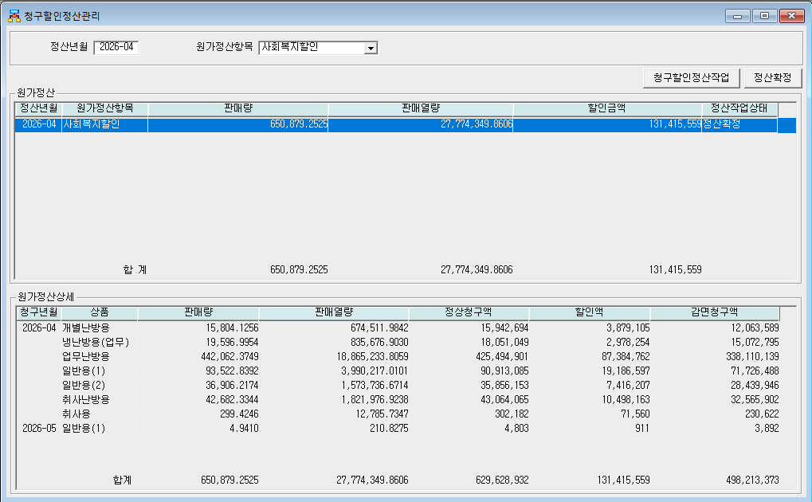
Apr-26 | 업무난방용 | 442,062.37 | 18,865,233.81 | 425,494,901 | 87,384,762 | 338,110,139
Apr-26 | 일반용(1) | 93,522.84 | 3,990,217.01 | 90,913,085 | 19,186,597 | 71,726,488
Apr-26 | 일반용(2) | 36,906.22 | 1,573,736.67 | 35,856,153 | 7,416,207 | 28,439,946
Apr-26 | 취사난방용 | 42,682.33 | 1,821,976.92 | 43,064,065 | 10,498,163 | 32,565,902
Apr-26 | 취사용 | 299.4246 | 12,785.73 | 302,182 | 71,560 | 230,622
May-26 | 일반용(1) | 4.941 | 210.83 | 4,803 | 911 | 3,892
 | 합계 | 650,879.25 | 27,774,349.86 | 629,628,932 | 131,415,559 | 498,213,373

파일로다운받아 적용

냉난방단가기준


